Tutorial
 | Acessando pela primeira vez?
> | Caso apareça a mensagem abaixo no seu Excel, clique no botão "Habilitar Edição" para permitir que você utilize a planilha.

> | Assista o nosso vídeo tutorial para te ajudar a utilizar melhor a nossa planilha.
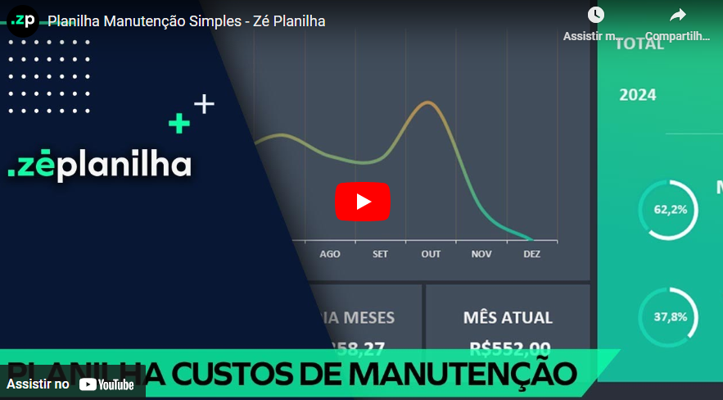

Já assisti ao vídeo e quero acessar a planilha

AJUDA
Clique aqui para retornar
Perguntas Frequentes

Na versão desbloqueada é possível inserir o logotipo?
Sim. A planilha é enviada 100% desbloqueada. Você pode editar tudo!
Por que não consigo inserir mais dados?
Você está utilizando uma versão demonstrativa. Para acessar a versão desbloqueada e com possibilidade de inserir 3.000 lançamentos (e pode ser facilmente configurada para receber mais), realize a compra através deste link no botão abaixo.
ou acesse: https://planilhamanutsimples.zeplanilha.com/

Após o pagamento, em quanto tempo recebo a planilha?
Você recebe imediatamente a planilha após a confirmação do pagamento. Nosso sistema é automizado.

Comprar versão desbloqueada

Tem mensalidade?
Não temos mensalidade. Pagamento único.

ou compre via QR Code
Posso pagar por PIX?
Sim. Temos também Cartão de Crédito.

 100% desbloqueada. Você poderá editar tudo. Inserir logotipo, alterar textos e fórmulas, etc.  Não é necessário fazer uma assinatura mensal. Pagamento Único.  O envio é imediato após o pagamento. Nosso sistema é automatizado e irá enviar para seu email.  Você não deve utilizar em Google Drive / Google Sheets / Excel Online / Numbers / LibreOffice.  Vitalícia, portanto não expira.
Resumo da Planilha Desbloqueada

Há alguma planilha profissional para Fluxo de Caixa?

Sim. Conheça clicando no botão abaixo.
Conheça nossa versão Profissional

Custos
Nome da
sua Empresa
CUSTOS EM
2024
CUSTOS

JAN | R$1,231.00
FEV | R$127.00
MAR | R$618.00
ABR | R$454.00
MAI | R$696.00
JUN | R$-
JUL | R$-
AGO | R$-
SET | R$-
OUT | R$-
NOV | R$-
DEZ | R$-
R$3.126,00
TOTAL

R$3.126,00
2024

Calibração | 72.2%
Manutenção | 27.8%
72,2%
MANUTENÇÃO
4
REGISTRO(S)
R$2.258,00

Calibração | 27.8%
Manutenção | 72.2%
27,8%
CALIBRAÇÃO
3
REGISTRO(S)
MAIOR MÊS
MENOR MÊS
MÉDIA MESES
MÊS ATUAL
desenvolvido por
R$868,00
R$1.231,00
R$127,00
R$625,20
R$127,00

Manutenção
Nome da
sua Empresa
JAN | 1
FEV | 0
MAR | 1
ABR | 1
MAI | 1
JUN | 0
JUL | 0
AGO | 0
SET | 0
OUT | 0
NOV | 0
DEZ | 0
MANUTENÇÃO
PREVENTIVA

Preventiva | 2
Corretiva | 2
Preditiva | 0
R$1.072,00
50%
REGISTROS:
2

CORRETIVA

Preventiva | 2
Corretiva | 2
Preditiva | 0
R$1.186,00
50%
REGISTROS:
2

PREDITIVA

Preventiva | 2
Corretiva | 2
Preditiva | 0
desenvolvido por
R$-
0%
REGISTROS:
0

Calibração
Nome da
sua Empresa
JAN | 1
FEV | 1
MAR | 0
ABR | 0
MAI | 1
JUN | 0
JUL | 0
AGO | 0
SET | 0
OUT | 0
NOV | 0
DEZ | 0
CALIBRAÇÃO
VERIFICAÇÃO

Verificação | 2
Ajuste | 1
R$741,00
67%
REGISTROS:
2

AJUSTE

Verificação | 2
Ajuste | 1
R$127,00
33%
1
desenvolvido por
REGISTROS:

Dados
Nome da
sua Empresa
desenvolvido por

DATA | ATIVIDADE | TIPO ATIVIDADE | EQUIPAMENTO | VALOR | ANO | MÊS
2024-01-01 | Calibração | Verificação | Micrômetro M01 | R$620.00 | 2024 | 1
2024-01-26 | Manutenção | Corretiva | Bomba Hidráulica B01 | R$611.00 | 2024 | 1
2024-02-20 | Calibração | Ajuste | Paquímetro P01 | R$127.00 | 2024 | 2
EXEMPLO DE PREENCHIMENTO.
VOCÊ PODERÁ APAGAR.
2024-03-16 | Manutenção | Preventiva | Bomba Hidráulica B01 | R$618.00 | 2024 | 3
2024-04-10 | Manutenção | Preventiva | Válvula V01 | R$454.00 | 2024 | 4
2024-05-05 | Calibração | Verificação | Paquímetro P01 | R$121.00 | 2024 | 5
2024-05-30 | Manutenção | Corretiva | Bomba Hidráulica B02 | R$575.00 | 2024 | 5

